Sheet1
▣ TEST REPORT |  |  |  |  | report | write | review | approval
 |  |  |  |  |  | nhập từ phần mềm | nhập từ phần mềm | nhập từ phần mềm

TEST ITEM |  | Nhập dữ liệu từ phần mềm. Nếu được thì cho3 lựa chọn để click chọn: Breakaway Torque và Operating Torque và Oscillating Torque |  | DATE |  |  |  | Nhập dữ liệu từ phần mềm hoặc nếu link được ngày từ máy tính càng tốt

PART NAME |  | Nhập dữ liệu từ phần mềm. Nếu được thì cho 4 lựa chọn để click chọn: Inner Tie Rod, Ball Joint, Outer Tie Rod, Stabilizer Link |  | TESTER |  |  |  | Nhập dữ liệu từ phần mềm

PART NO |  | Nhập dữ liệu từ phần mềm |  | LOT NO |  |  |  | Nhập dữ liệu từ phần mềm

SPECIFICATION |  | Nhập dữ liệu từ phần mềm |  | QUANTITY |  |  |  | Nhập dữ liệu từ phần mềm

TEST PURPOSE |  | Nhập dữ liệu từ phần mềm |  | JUDGMENT |  |  |  | Nhập dữ liệu từ phần mềm

GRAPH
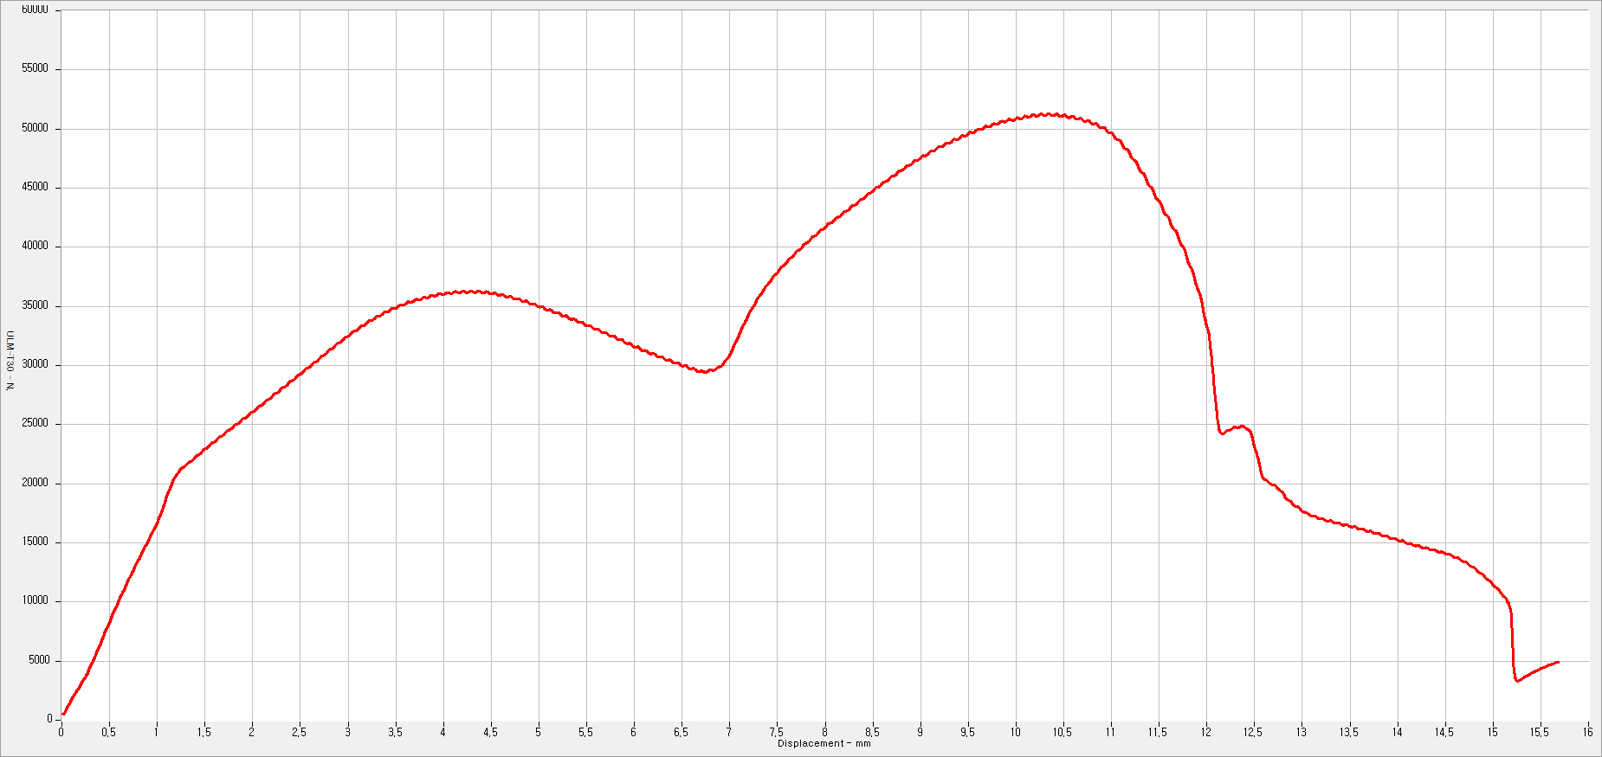

Sample No. | PART NO |  | Torque (Average value) |  | Torque (Min value) |  |  |  | Torque (Max value)

1 | Trùng với part No ở trên |  | Tính toán giá trị trung bình theo file data và theo điều kiện từ ô nào tới ô nào được nhập ở trên) |  | Tính toán giá trị min theo file data và theo điều kiện từ ô nào tới ô nào được nhập ở trên) |  |  |  | Tính toán giá trị max theo file data và theo điều kiện từ ô nào tới ô nào được nhập ở trên)
2 | Có thể tải thêm nhiều data
3 | Có thể tải thêm nhiều data
4 | Có thể tải thêm nhiều data
5
CTR VINA[A4]

